Oppskrift
Jalapeno Cheddar Cheese med melon og SrirachasausJalapeno Cheddar Cheese med melon og Srirachasaus
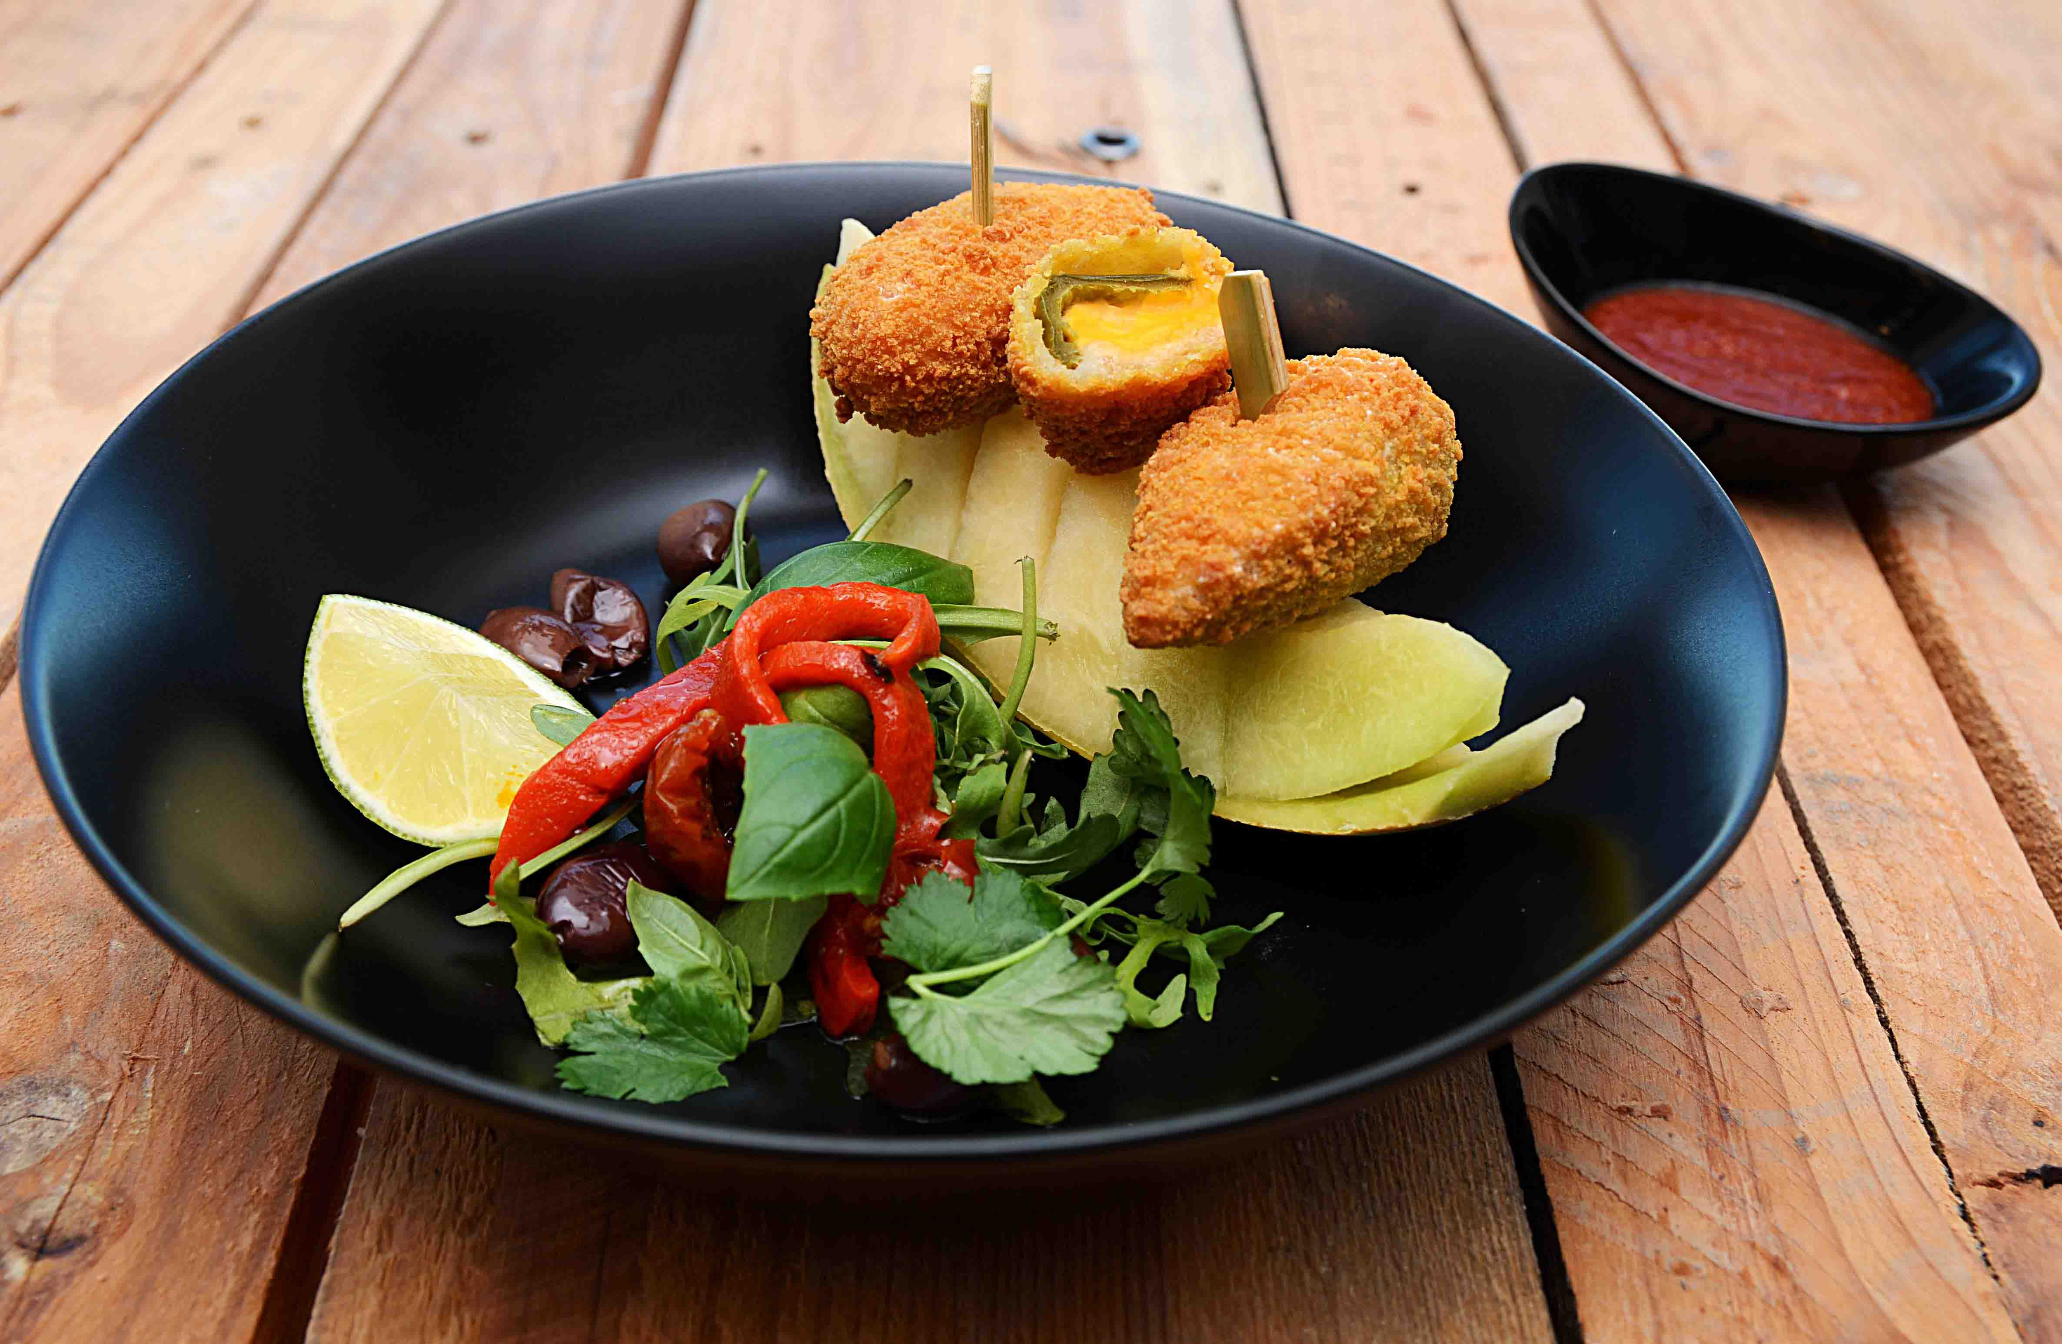

Peppers Cheddar cheese stekes i ovn eller friteres. Kutt og rens melon, og anrett som vist på bildet! Server med grønn salat mikset med kullgrillet paprika og oliven, pynt med en sitronbåt og litt urter. Ha Srirachasaus ved siden av til dipping. Peppers Cheddar cheese stekes i ovn eller friteres. Kutt og rens melon, og anrett som vist på bildet! Server med grønn salat mikset med kullgrillet paprika og oliven, pynt med en sitronbåt og litt urter. Ha Srirachasaus ved siden av til dipping.
Number of servingsNumber of servings | 1
EPDEPD | ProductProduct | Per servingPer serving |  | TotalTotal |  | QtyPerPackQtyPerPack | PackSizePackSize | PackUnitPackUnit | PackagingPackaging | ItemsItems
24590972459097 | Peppers Cheddar Cheese *(Egg,Melk)Peppers Cheddar Cheese *(Egg,Melk) | 0.09 | kgkg | 0 | kgkg | 6 | 1 | kgkg | 6x1kg6x1kg | 0
40212424021242 | Kullgrillet Paprika Rød&Gul Kullgrillet Paprika Rød&Gul | 0.02 | kgkg | 0 | kgkg | 6 | 1 | kgkg | 6x1kg6x1kg | 0
 | Grønn salat Grønn salat | 0.02 | kgkg | 0 | kgkg |  |  |  |  | 0
 | Leccino-oliven Paradiso Leccino-oliven Paradiso | 0.02 | kgkg | 0 | kgkg |  |  |  |  | 0
 | Melon etter ønske Melon etter ønske | 0.1 | kgkg | 0 | kgkg |  |  |  |  | 0
43398264339826 | Srirachasaus Srirachasaus | 0.025 | ll | 0 | ll | 6 | 1 | ll | 6x1l6x1l | 0

 | * Allergens* Allergens

